Planilha1
JULHO/2023
RELATÓRIO GERENCIAL DE PRODUÇÃO
HEMU
Hospital Estadual da Mulher
O Hospital Estadual da Mulher - HEMU - atuante desde 1972 é referência estadual em atendimento de casos de média e alta complexidade nas áreas da saúde da mulher e da criança, com destaque na cirurgia de separação de gêmeos siameses e no tratamento de hemangiomas. Seu atendimento é 100% de usuários do Sistema Único de Saúde (SUS), quer por demanda espontânea ou pelo Sistema de Referência/Contra Referência. Dedica-se, principalmente, à assistência médico-hospitalar e contribui com o ensino e pesquisa.
Atualmente, a gestão do HEMU é realizada pelo IGH, por meio do 13° Termo Aditivo ao Contrato de gestão no 131/2012– SES/GO, celebrado com o Estado de Goiás, com vigência até o dia 22 de dezembro de 2022, pelas disposições da Lei Estadual n° 15.503/2005 e suas alterações.

Atendimento de Urgência e Emergência

Foram realizados em julho de 2023 cerca de 977 atendimentos de urgência e emergência.

CIRURGIAS ELETIVAS

Estrutura Física
 |  |  |  | Meta | Realizado
 |  |  | Ginecologia e Mastologia | 112 | 112

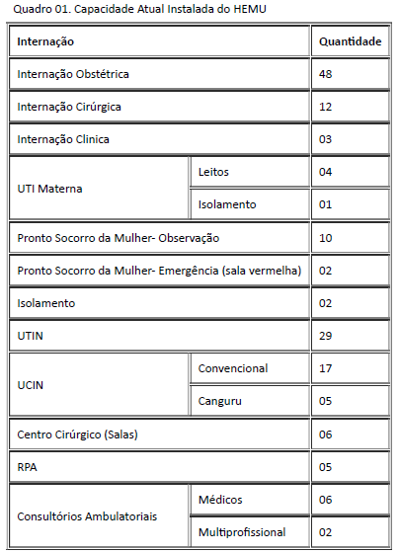

Após foram realizadas 112 cirurgias eletivas ginecológicas no mês de julho de 2023, atingindo 100% da meta contratualizada.

ATENDIMENTO AMBULATORIAL

 |  |  |  | Meta | Realizado
 |  |  | Consultas Médicas | 1,500 | 1,632
 |  |  | Consultas não médicas | 1000 | 900
 |  |  | Total | 2,500 | 2532

Saída Hospitalar Por Especialidade

 | Meta | Realizado
Clínica Obstétrica | 354 | 384
Cirúrgica | 124 | 337
Clínica | 39 | 83
Total | 517 | 804
 | Meta | Realizado
Clínica Obstétrica | 354 | 384
A meta de atendimento Ambulatorial é de 2.500 atendimentos por mês, e a quantidade de atendimentos realizados em junho foi de 2.532.
Cirúrgica | 124 | 337

Clínica | 39 | 83

Diagnósticos Realizados Interno
Total | 517 | 804

A meta de saídas hospitalares da Hospital Estadual da Mulher, em julho de 2023 é de 517 saídas e foram realizadas 804 saídas.
 |  |  | ECOCARDIOGRAMA | 253
 |  |  | ELETROCARDIOGRAMA | 140
 |  |  | RAIO-X | 665
 |  |  | ULTRASSONOGRAFIA | 1,663
ATENÇÃO AO USUÁRIO
 |  |  | ANÁLISES CLÍNICAS | 15,752

Foram realizados uma média de 18.606 diagnósticos internos no mês de julho de 2023.
Percentual de manifestações queixosas recebidas no sistema de ouvidoria do SUS foi de 0,12% em julho de 2023.

